상품제안서
라볼레이 이지롤 8K 3단 자동 거꾸로 우산 | 상품코드: S47079

 |  |  |  |  |  |  | 02-713-8555 | www.synergygift.co.kr
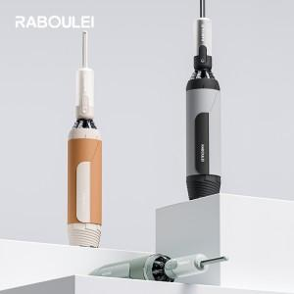

【상세/제작정보】 | <span style="font-size: 14pt;">※ 우산끈 인쇄 및 컬러 인쇄 별도문의 바랍니다.</span>

【인쇄/포장옵션】 | 실크, 원단1도 / 포장지포장

【공급단가】 | 수량 | 20~ | 100~ | 300~ | 500~ | 1,000~
*VAT별도 | 단가 | 19,800원 | 17,900원 | 17,000원 | 16,700원 | 16,300원

【상품 URL】 | https://www.synergygift.co.kr:443/src/goods_detail.php?gdno=47079

